ユースケースモデル
要求分析／ユースケースモデル |  | システム名 | 作成者 | 作成日 | ページ
 |  | 図書館システム | 石田
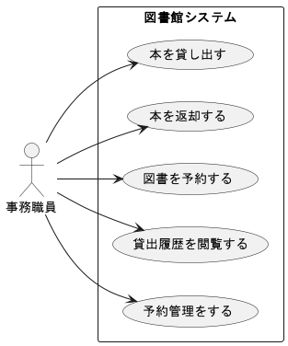
アクター | 役割

ロバストネス図（予約）
予備設計／ロバストネス図 | システム名 | 作成者 | 作成日 | ページ
 | 図書館システム | 武居渉太朗 | 2025-09-19
 | ユースケース名
 | 予約
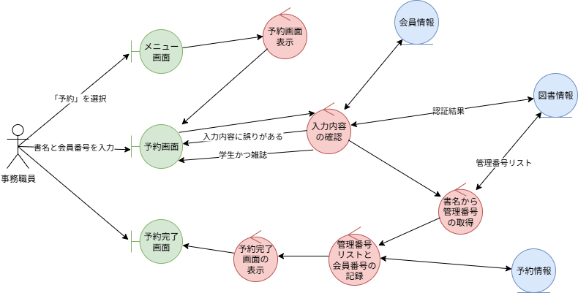
基本フロー

代替フロー

ロバストネス図（予約管理）
予備設計／ロバストネス図 | システム名 | 作成者 | 作成日 | ページ
 | 図書館システム | 藤川洸乃 | 2025-09-19
 | ユースケース名
 | 予約管理

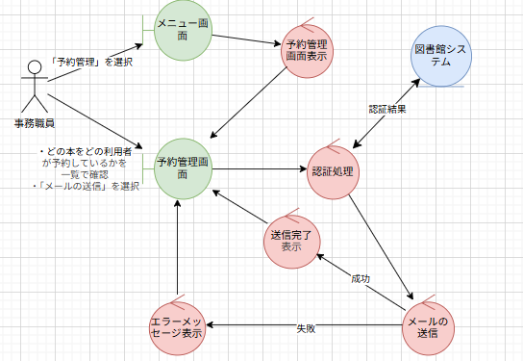
基本フロー 1. 事務職員は、メニュー画面で「予約管理」を選択する 2. システムは、「予約管理画面」を表示する 3. 事務職員は、「どの本をどの利用者が予約しているか」を一覧で確認する 4. 事務職員は、返却された本の中に予約された本があった場合に現れる、対象の利用者横の「メールの送信」を選択する 5. システムは、対象の利用者にメールを送信する 1. メールの送信に失敗した場合、代替フロー1へ 6. システムは、「予約管理画面」に遷移し、メッセージを表示する

代替フロー 1. メール送信に失敗した場合 「予約管理画面」で「メールの送信に失敗しました」とエラーメッセージを表示する

クラス図（No.1）
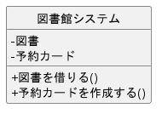
要求分析／クラス図 | システム名 | 作成者 | 作成日 | ページ
 | 図書館システム | 武居渉太朗 | 2025-09-19

クラス図（No.2）
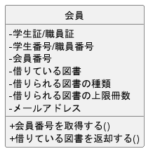
要求分析／クラス図 | システム名 | 作成者 | 作成日 | ページ
 | 図書館システム | 武居渉太朗 | 2025-09-19

クラス図（No.3）
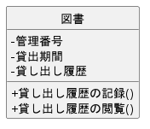
要求分析／クラス図 | システム名 | 作成者 | 作成日 | ページ
 | 図書館システム | 武居渉太朗 | 2025-09-19

